თარიღები
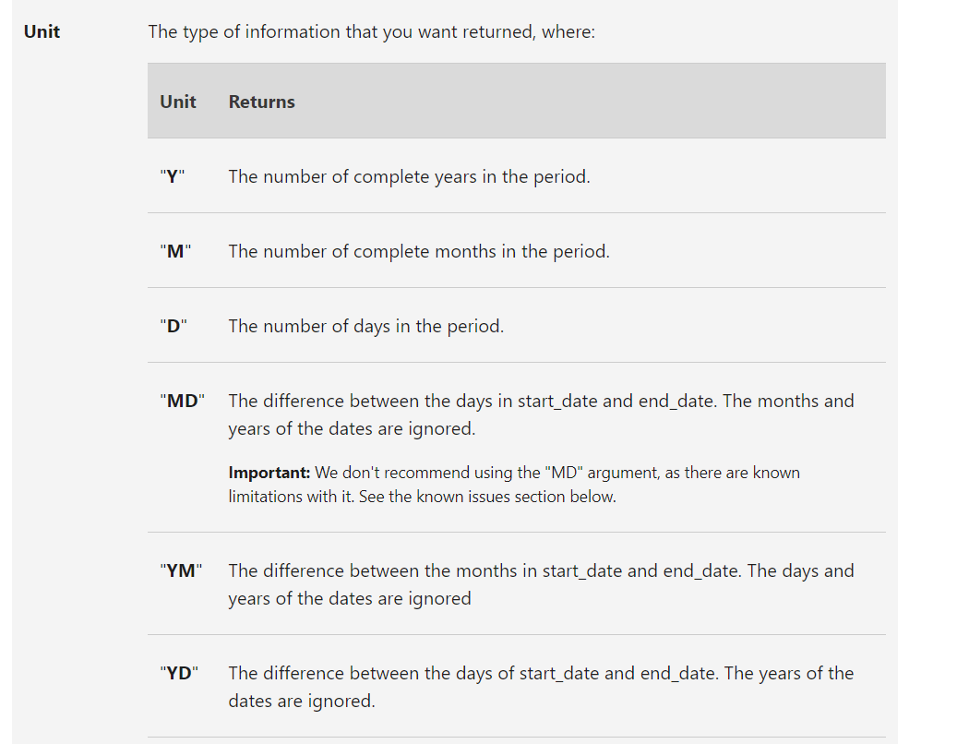
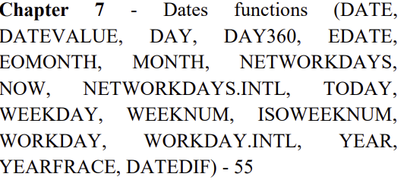
DATE & TIME |  | 1=1/1/1900 |  |  | დაწყების თარიღი
DATE | 2023-11-08 | 2023-11-08 | რიცხვი, თვე და წელი და გვაძლევს სრულ თარიღს |  | 2011-12-28
DATEVALUE |  | "6/11/1983" | ექსელის ფორმატში ჩაწერილი თარიღი გადაყვას კალენდრის რიცხვით ნომრად |  | არდადაგები
DAY | 8 | 8 | თარიღიდან იღებს დღეს |  | 2022-01-01
DAY360 |  | 4270 | ითვლის ორ თარიღს შორის დღეების რაოდენობას ისე რომ ერთი თვე ანგარიშდება როგორც 30 დღე |  | 2022-01-02
DAYS | 4333
EDATE | 2012-10-28 | 2021-10-08 | ფუნქცია გვაძლევს მითითებული თარიღიდან +/- თვეების თარიღს |  | 2022-01-07
EOMONTH | 2011-12-31 | 2023-09-30 | ფუნქცია გვაძლევს მითითებული თარიღიდან +/- თვეების ბოლო დღეს |  | 2022-05-09
MONTH | 11 | 11 | თარიღიდან იღებს თვეს |  | 2022-05-12
NETWORKDAYS | 3091 | 3091 | ითვლის საწყისა და საბოლოო თარიღებში არდადაების გათვალისწინებით სამუშაო დღეების რაოდენობას, შაბათი და კვირა არ არის სამუშაო დღე |  | 2022-05-26 | 1984-11-14
NOW | 11/8/23 | 11/8/23 | უარგუმენტო ფუნქცია სვავს მიმდინარე თარიღსა და დროს |  | 2022-08-28
NETWORKDAYS.INTL | 3090 | 3709 | ითვლის საწყისა და საბოლოო თარიღებში არდადაების გათვალისწინებით სამუშაო დღეების რაოდენობას, საერთაშორისო ფორმულაა და მაგალითად 11-ს თუ ჩაწერთ ჩაითვლება რომ შაბათი სამუშაოა |  | 2022-08-23
TODAY | 2023-11-08 | 2023-11-08 | უარგუმენტო ფუნქცია სვავს მიმდინარე თარიღს
WEEKDAY | 3 | 3 | გვაძლევს თუ მერამდენე დღეა კვირის, 2-იანს ვიყენებთ მაშინ როცა პირველ დღედ ითვლება ორშაბათი. |  |  |  | 1900-01-01 | 45202
WEEKNUM | 53 | 46 | ითვლის მერამდენე კვირაა წელიწადში მოცემული თარიღი, იმის გათვალისწინებით რომ კვირის პირველი დღე ითვლება ორშაბათი, და სხვა ნებისმიერი დღით დაწყებული წელიწადი პირველ კვირად ითვლება რომც არ იყოს სრული
ISOWEEKNUM | 52 | 45 | ამ ფორმულაში კი ითვლება მერამდენე კვირაა წელიწადის იმის გათვალისწინებით რომ პირველ კვირად იწყებს ათვლას წლის პირველი ორშაბათიდან
WORKDAY | 2012-07-25 | 2013-07-10 | გვიჩვენებს კონკრეტული თარიღიდან როდის გავიდა მითითებული დღეები არდადაგების გათვალისწინებით
WORKDAY.INTL | 2012-07-25 | 2013-04-08 | გვიჩვენებს კონკრეტული თარიღიდან როდის გავიდა მითითებული დღეები არდადაგების გათვალისწინებით, საერთაშორისო ფორმულაა და მაგალითად 11-ს თუ ჩაწერთ ჩაითვლება რომ შაბათი სამუშაოა
YEAR | 2023 | 2023 | მოცემული თარიღიდან გვაძლევს წელს
YEARFRACE | 11.861111111 | 11.861111111 | გვითვლის რამდენი წელია გავლიდი საწყისა და საბოლოო თარირებს შორის
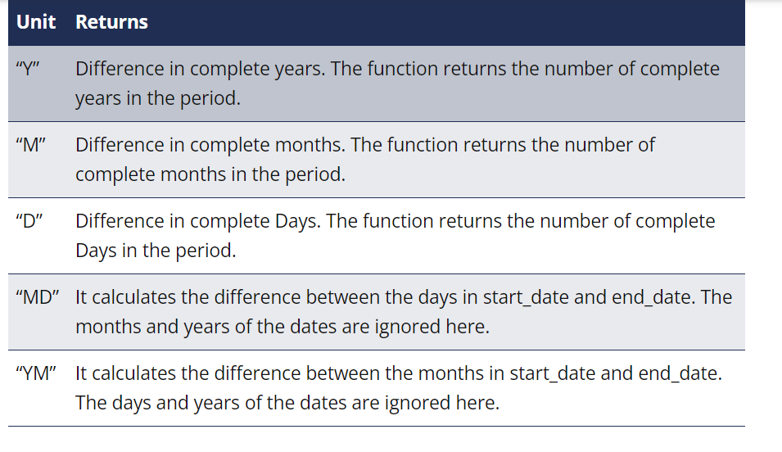
HOUR | 10 | 10 | მოცემული დროიდან გვაძლევს საათს
MINUTE | 51 | 51 | მოცემული დროიდან გვაძლევს წუთს
SECOND | 20 | 20 | მოცემული დროიდან გვაძლევს წამს
TIME | 12:58:20 | 10:51:20 | აწყობს დროს საათის წუთის და წამის მითითებით
TIMEVALUE | 0.5 | 0.56527777778 | ექსელის ფორმატში ჩაწერილი დრო გადაყავს რიცხვად საათები განისაზღვრება 0-იდან 1-მდე ინტერვალში
DATEDIF | 5 | 5 | წლები | y
2023-11-08 | 68 | 68 | თვეები | m
2018-03-08 | 2071 | 2071 | დღეები | d
 | 0 | 0 | განსხვავება დღეებს შორის | md
 | 8 | 8 | თვეებს შორის განსხვავება | ym
 | 245 | 245 | დღეებშ შორის განსხვავება, იგნორირებულია წლები | yd

edate |  |  | თვეების დამატება გამოკლება |  | 2021-04-06
eomonth |  | 2021-06-30 | ვის ბოლო დღე

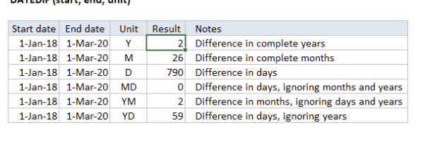
2022-03-07
2022-03-12

